接龙
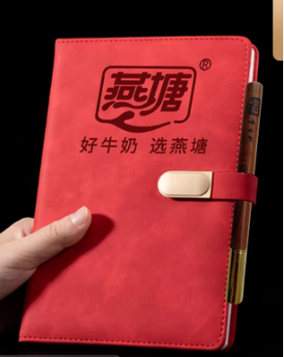
2026春季横石塘中心幼儿园教职工巴氏鲜奶补贴订购申请表（20份起送，特殊申请除外
本学期3月15日前订购一份赠送1本笔记本+1支花梨木圆珠笔
序号 | 职工姓名 | 联系电话 | 订购种类（打√） |  | 订购份数（100盒/210元） |  | 备注
 |  |  | 鲜奶（ ） 保质期7天 | 乳酸（ ） 保质期15天 | 市场原价 （3.5元/盒） | 职工优惠价6折购 （2.1元/盒） | 如果二个打√就各50支
1 | 李春花（中幼） | 13631097425 | √ | √ | 350 | 210 | 各100支（已收款）
2 | 唐雪梅（中幼） | 19303095059 | ✓ | ✓ | 350 | 210 | 各100支（已收款）
3 | 黎小琴(中幼) | 18826618386 | √ | √ | 350 | 210 | （已收款）
4 | 潘美云(中幼) | 13726950866 | √ | √ | 350 | 210 | （已收款）
5 | 黄文绪（中幼） | 15917613843 | √ | √ | 350 | 210 | 黄楚然已发5支牛奶加在黄文绪老师里扣除，需收取105支费用
6 | 曾彩霞（中幼） | 17728702783 |  | √ | 350 | 210 | 100支（已收款）
7 | 谭秋珍（中幼） | 18998612583 | ✓ | ✓ | 350 | 210 | 酸奶200支，鲜奶100支（已收款）
8 |  |  |  |  | 350 | 210
9 |  |  |  |  | 350 | 210
10 | 11 |  |  |  | 350 | 210
11 |  |  |  |  | 350 | 210
12 |  |  |  |  | 350 | 210
13 |  |  |  |  | 350 | 210
14 |  |  |  |  | 350 | 210
15 |  |  |  |  | 350 | 210
16 |  |  |  |  | 350 | 210
17 |  |  |  |  | 350 | 210
18 |  |  |  |  | 350 | 210
19 |  |  |  |  | 350 | 210
20 |  |  |  |  | 350 | 210
21 |  |  |  |  | 350 | 210
22 |  |  |  |  | 350 | 210
23 |  |  |  |  | 350 | 210
24 |  |  |  |  | 350 | 210
31 |  |  |  |  | 350 | 210
32 |  |  |  |  | 350 | 210
33 |  |  |  |  | 350 | 210
34 |  |  |  |  | 350 | 210
35 |  |  |  |  | 350 | 210
36 |  |  |  |  | 350 | 210
37 |  |  |  |  | 350 | 210
38 |  |  |  |  | 350 | 210
39 |  |  |  |  | 350 | 210
40 |  |  |  |  | 350 | 210
41 |  |  |  |  | 350 | 210
42 |  |  |  |  | 350 | 210
43 |  |  |  |  | 350 | 210
44 |  |  |  |  | 350 | 210
45 |  |  |  |  | 350 | 210

